说明
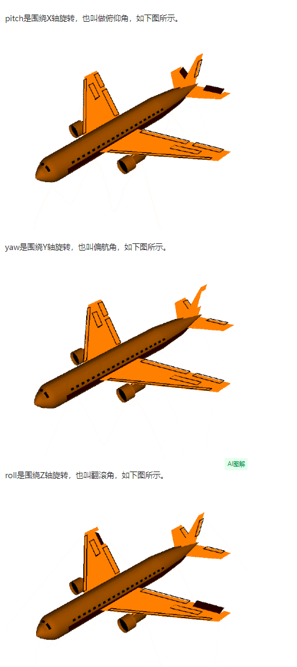

https://blog.csdn.net/yyx20125084014/article/details/82684587

http://www.360doc.com/content/19/0513/06/43148051_835308544.shtml#google_vignette

